Estadísticas
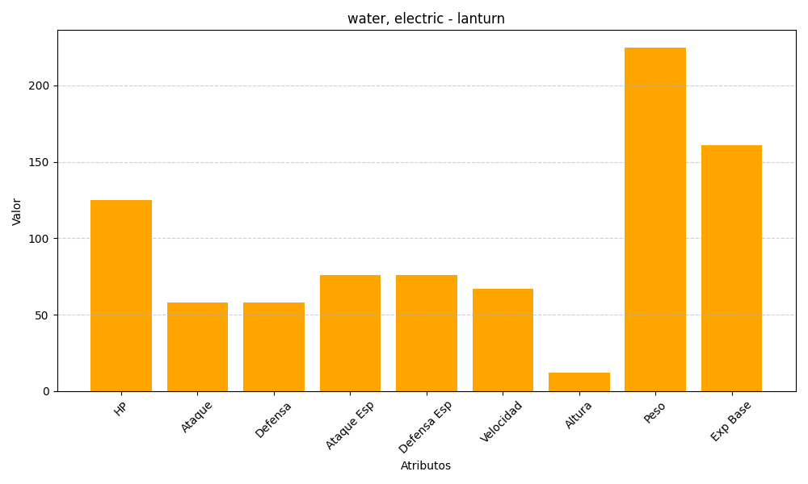
ID | Nombre | Tipo | HP | Ataque | Defensa | Ataque Especial | Defensa Especial | Velocidad | Altura | Peso | Experiencia Base
171 | lanturn | water, electric | 125 | 58 | 58 | 76 | 76 | 67 | 12 | 225 | 161

